상품제안서
아이리버 탁상용 회전 무선 선풍기 | 상품코드: F15135

 |  |  |  |  |  |  | 02-412-0044 | www.easy1.co.kr
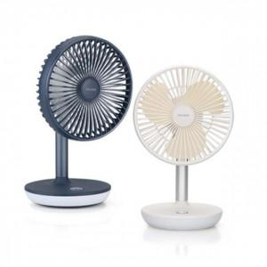

【상세/제작정보】 | <p><span style="font-size: 12pt;"><b>* 배송비- 한박스 24개 / 3000원별도</b></span></p>

【인쇄/포장옵션】 | 레이저, DTF1곳 / 포장지포장

【공급단가】 | 수량 | 50~ | 100~ | 500~ | 1,000~ | 2,000~
*VAT별도 | 단가 | 29,000원 | 28,000원 | 27,000원 | 26,500원 | 26,000원

【상품 URL】 | http://www.easy1.co.kr/src/goods_detail.php?gdno=15135

